SPD_TABELECTRICO
 | REPORTE FOTOGRÁFICO - SPD y Tableros Eléctricos
Nombre de la Estacion: | PICOY
Nombre de Localidad: | SANTA LEONOR
Fecha: | 24/03/2026 - 24/03/2026
Direccion: | AV LOS OLIVOS Y VIÑA ALTA
ID site: | LI5684
CRQ: | CRQ000000043164
Sticker Año mantenimiento |  |  | Letrero de Localidad beneficiaria o GPS
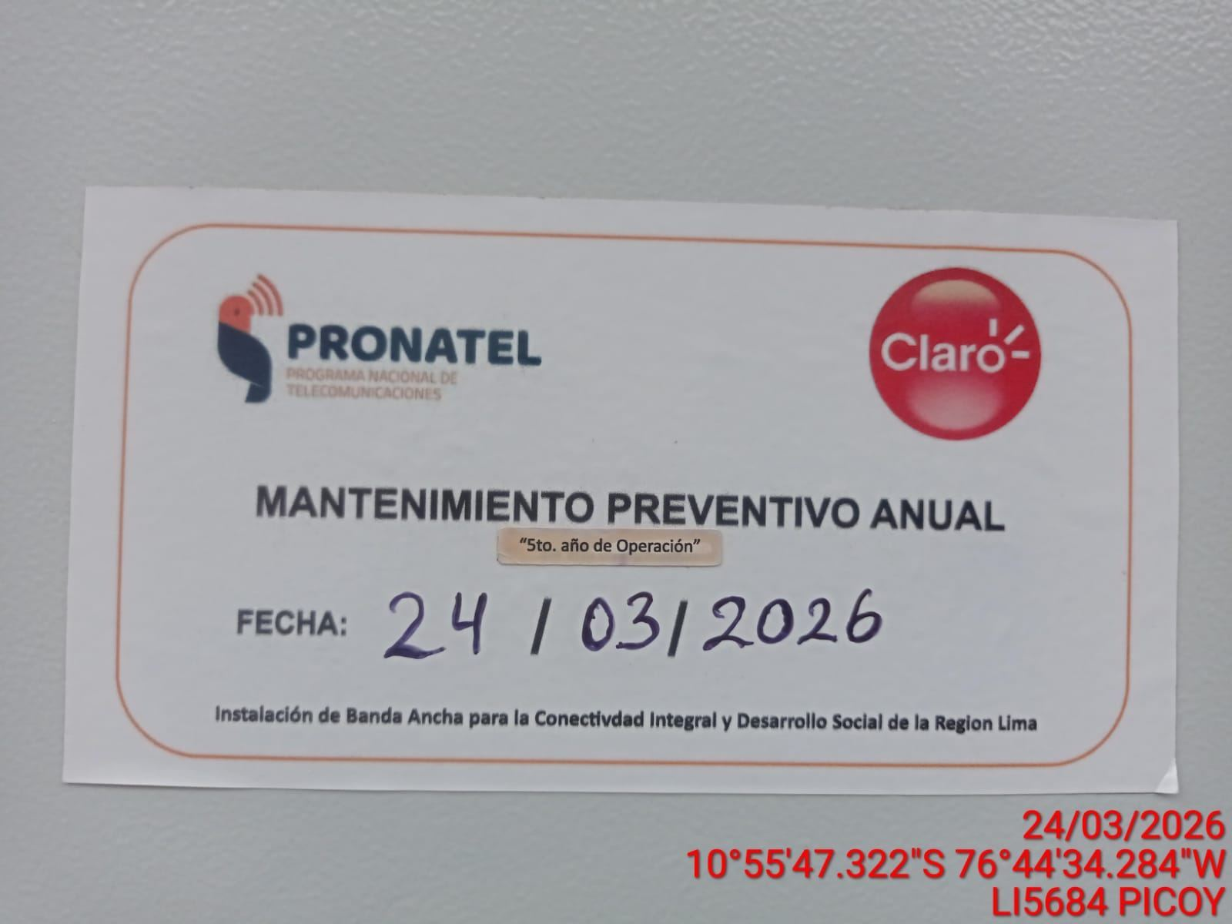 |  |  | 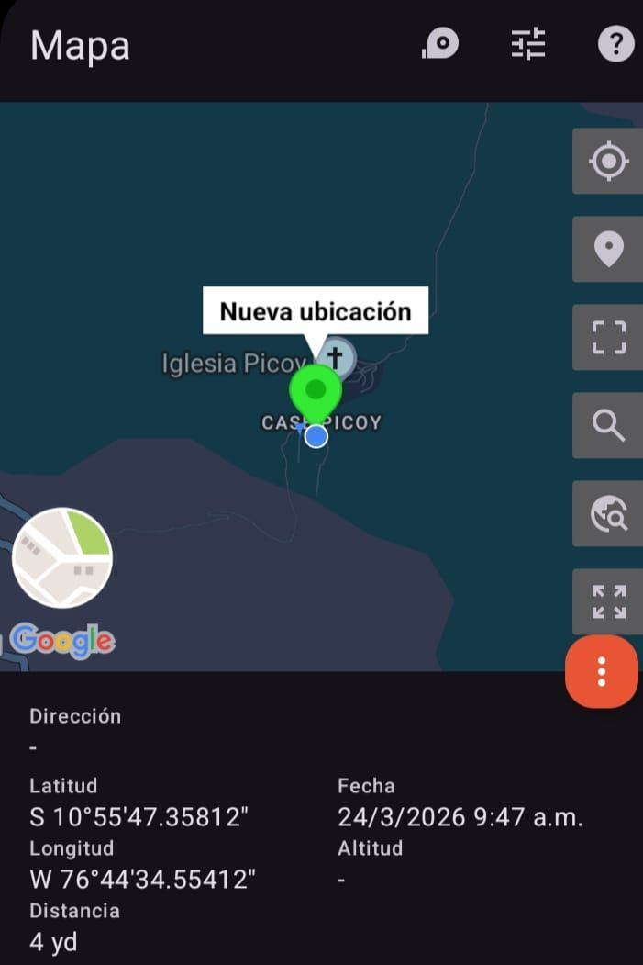

VERIFICACIÓN DE PARÁMETRO DE OPERACIÓN : VOLTAJE(V)
ANTES |  | DURANTE |  | DESPUES
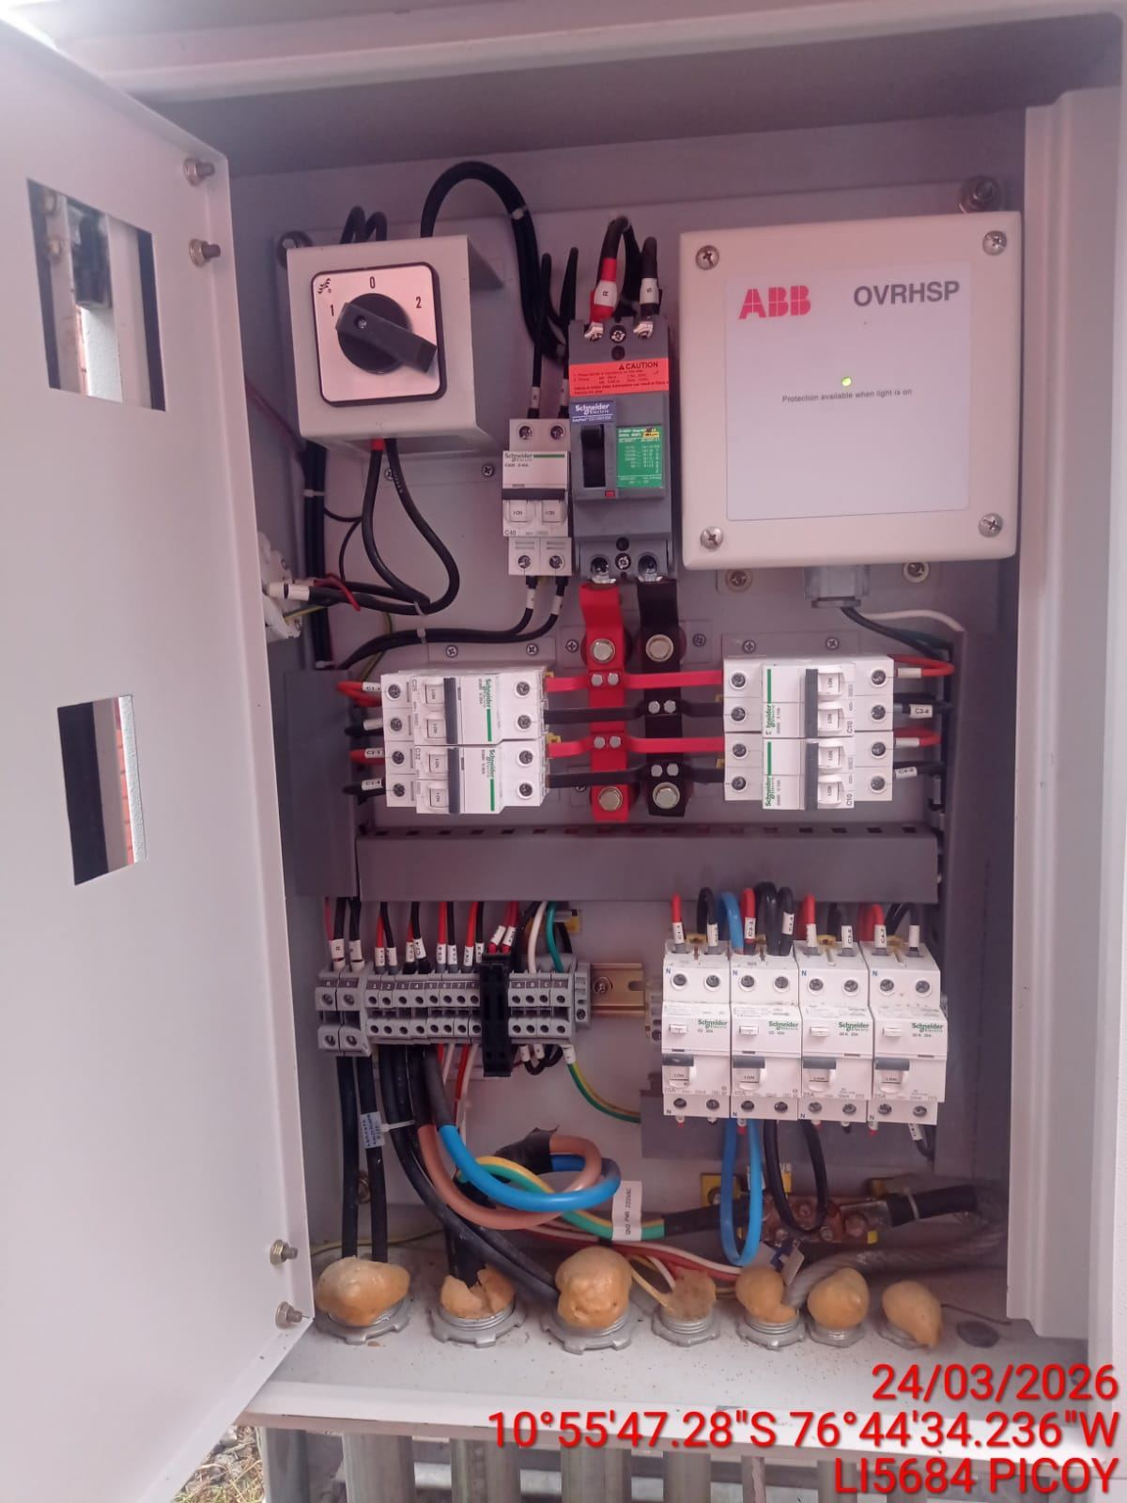 |  | 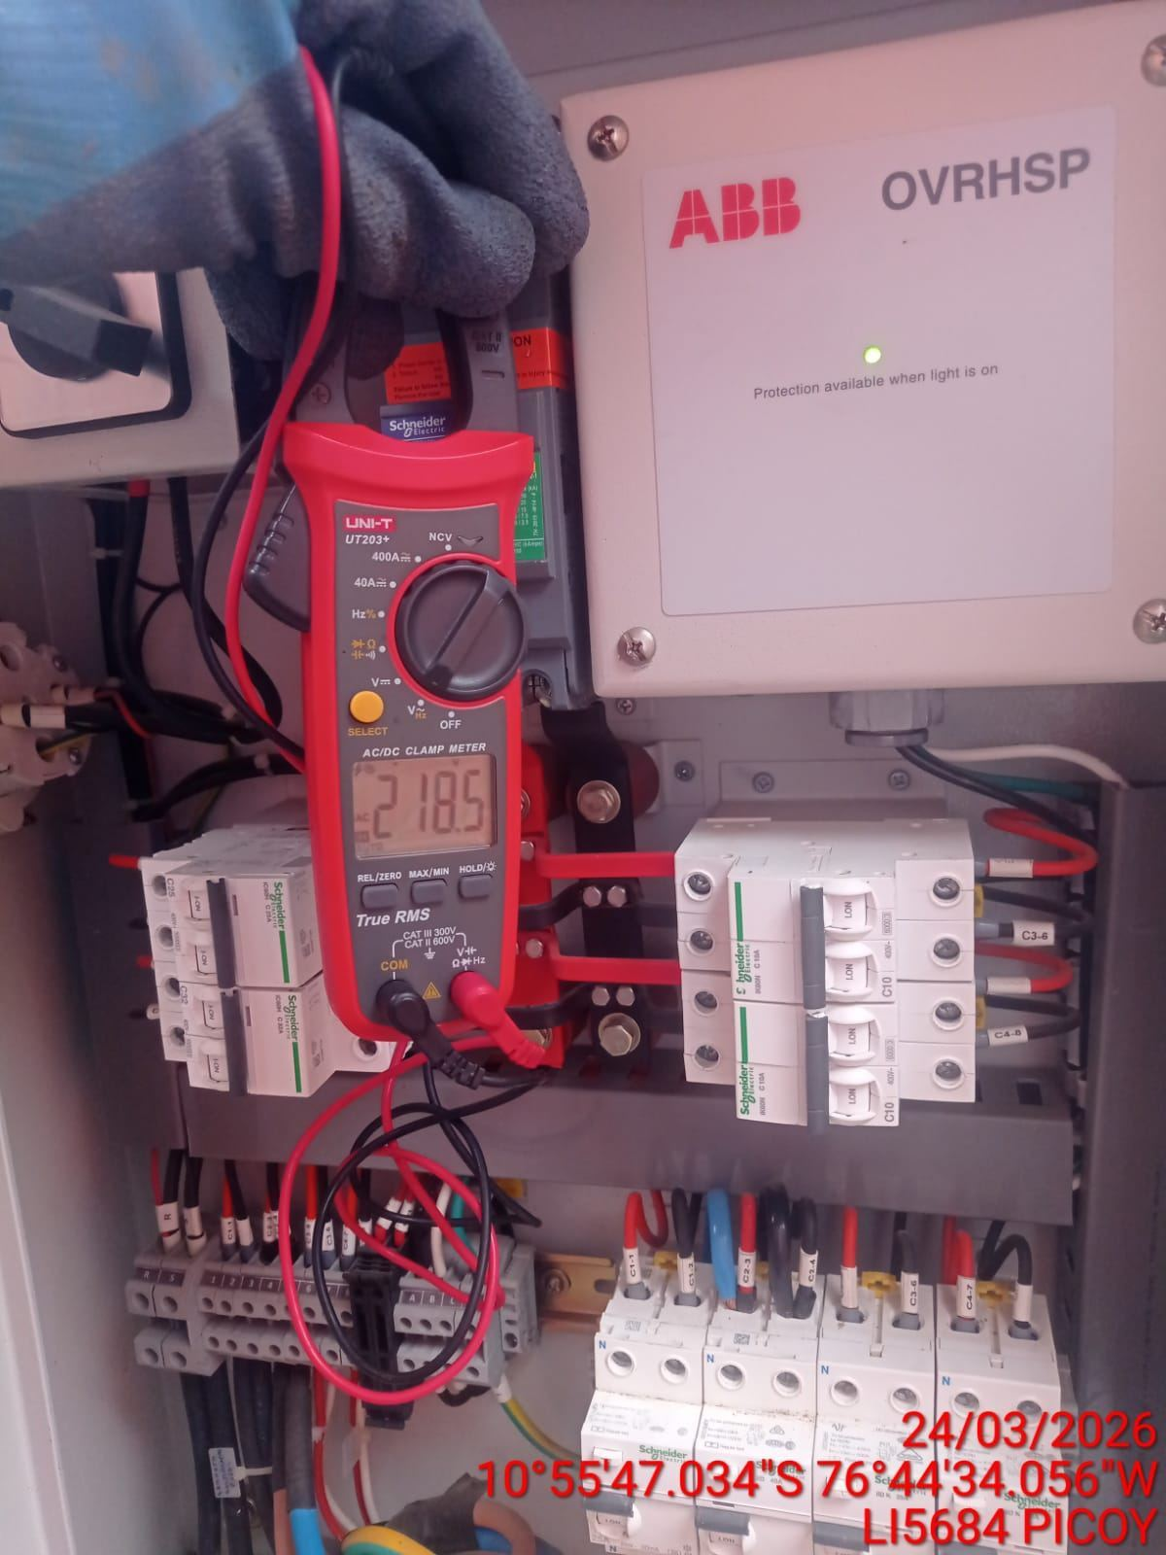 |  | 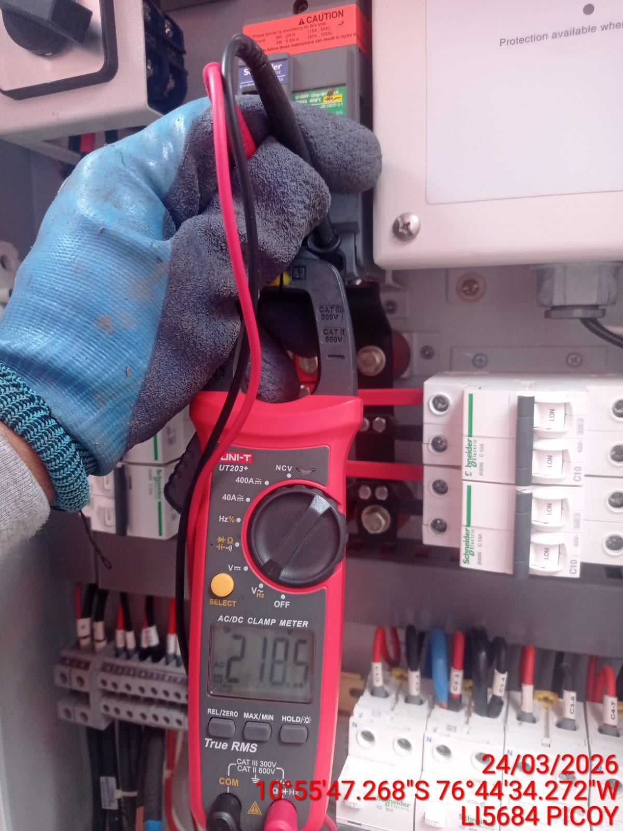

LIMPIEZA TÉCNICA DE COMPONENTES
ANTES |  | DURANTE |  | DESPUES
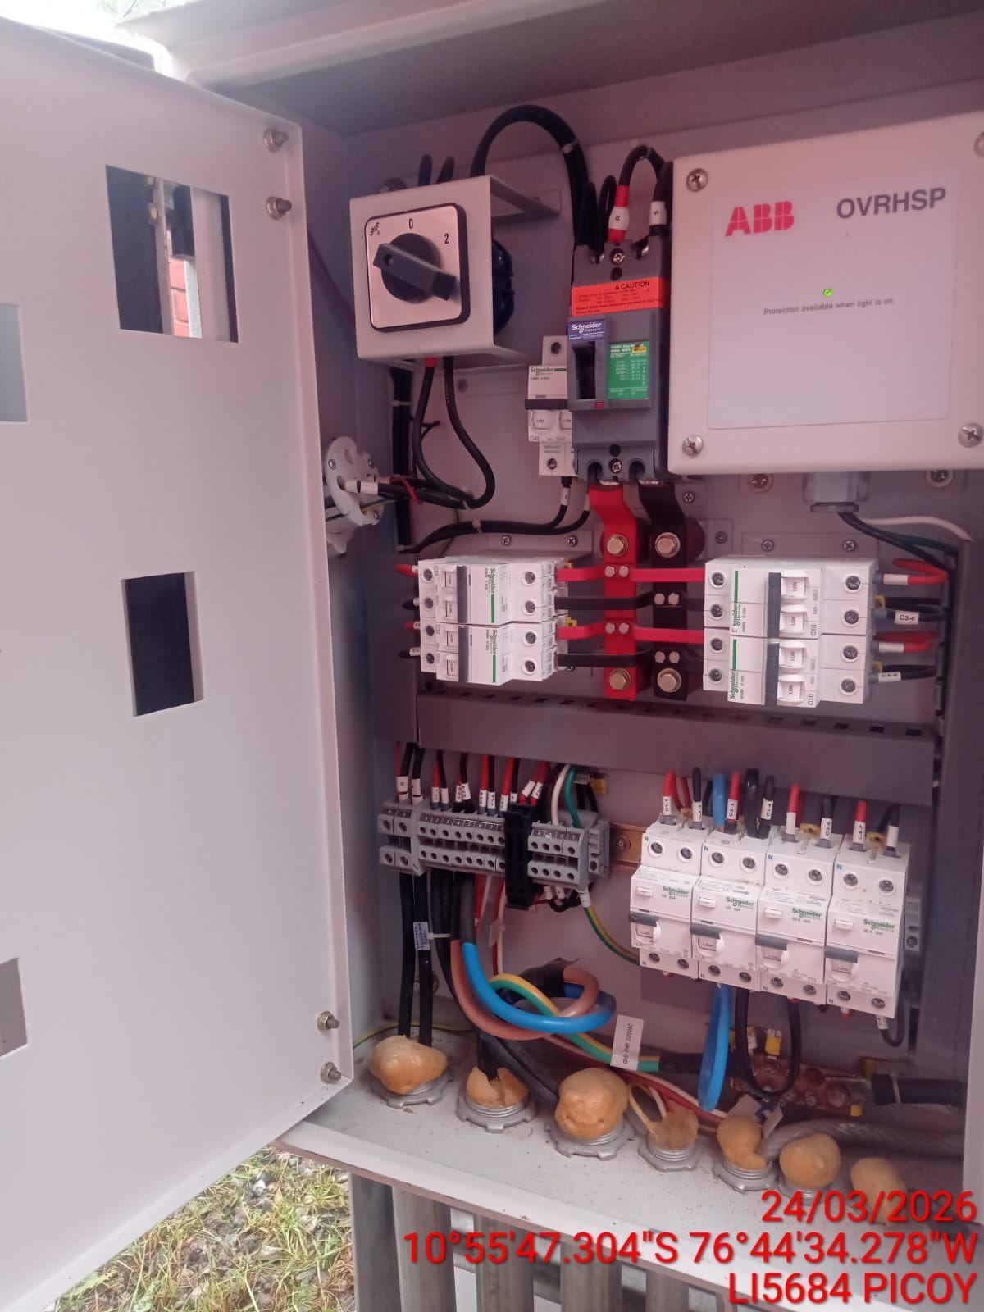 |  | 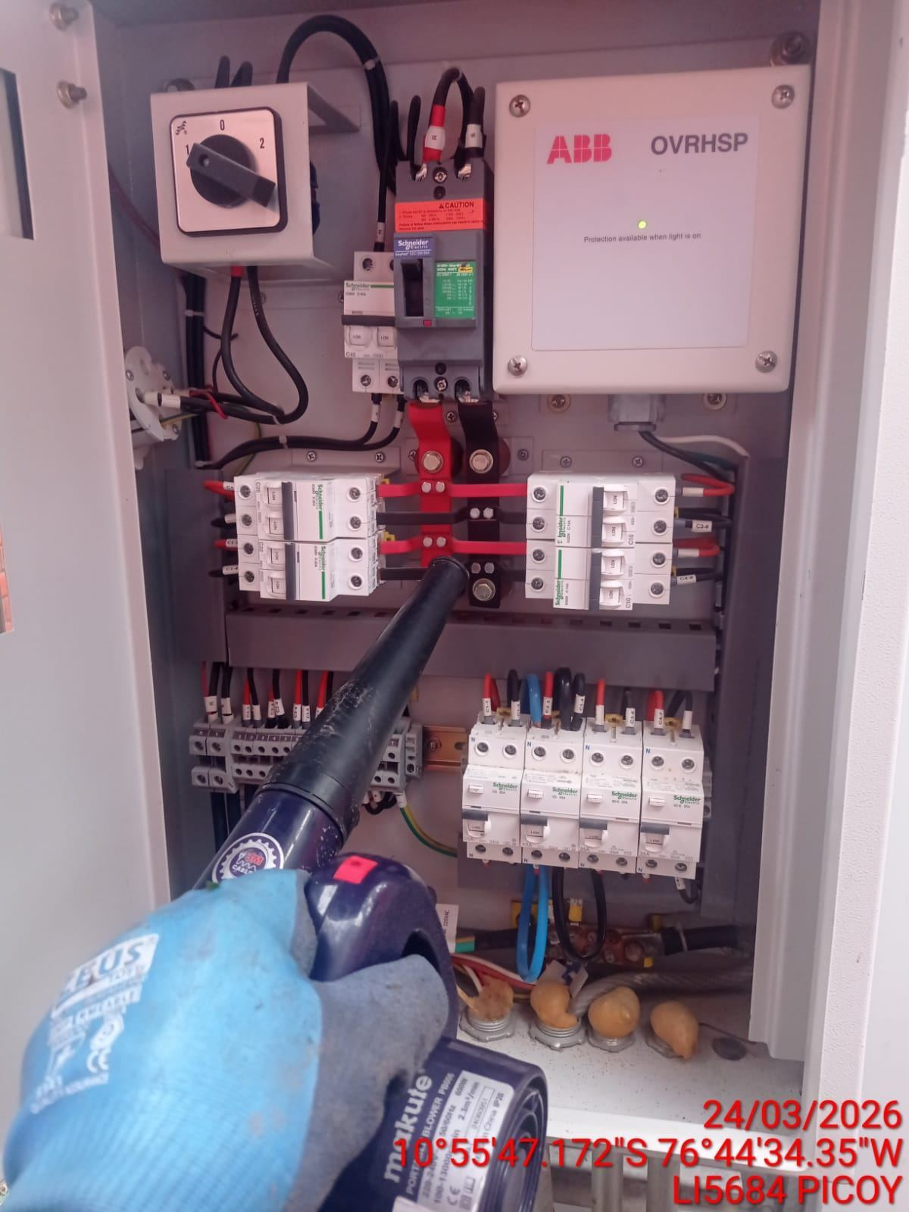 |  | 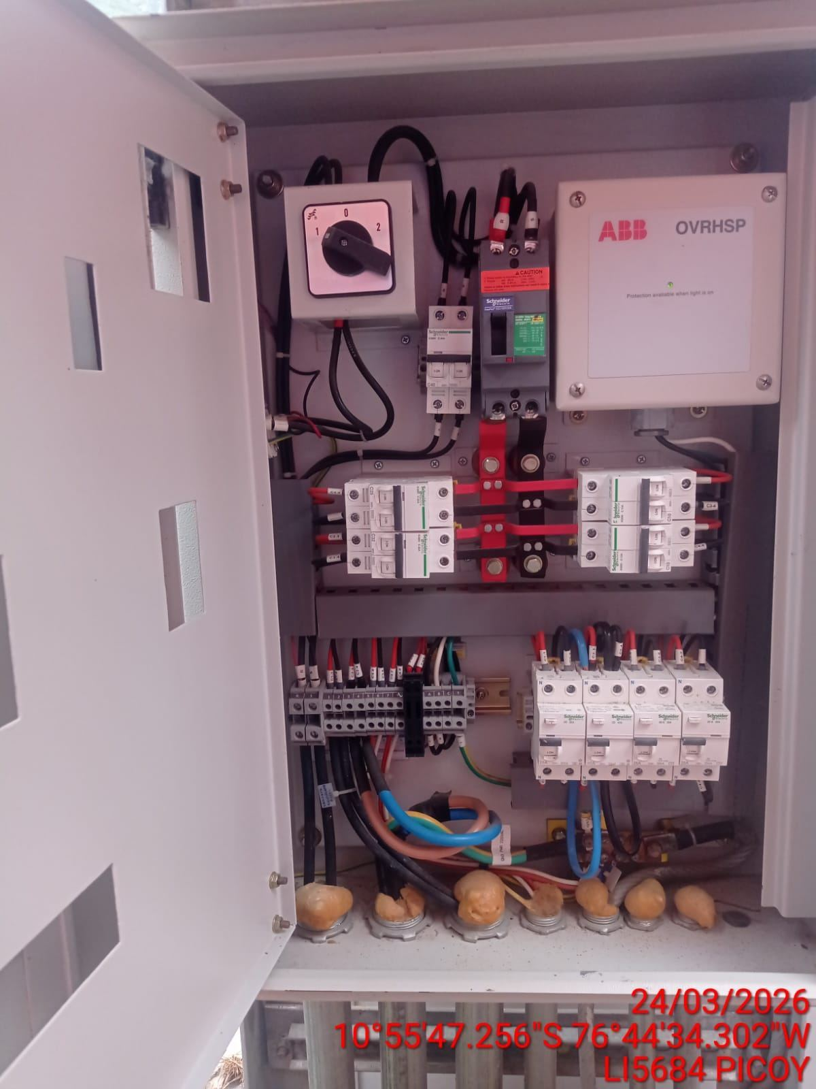

AJUSTE DE CONEXIONADO Y ACTUALIZACION DE SEÑALIZADO
ANTES |  | DURANTE |  | DESPUES
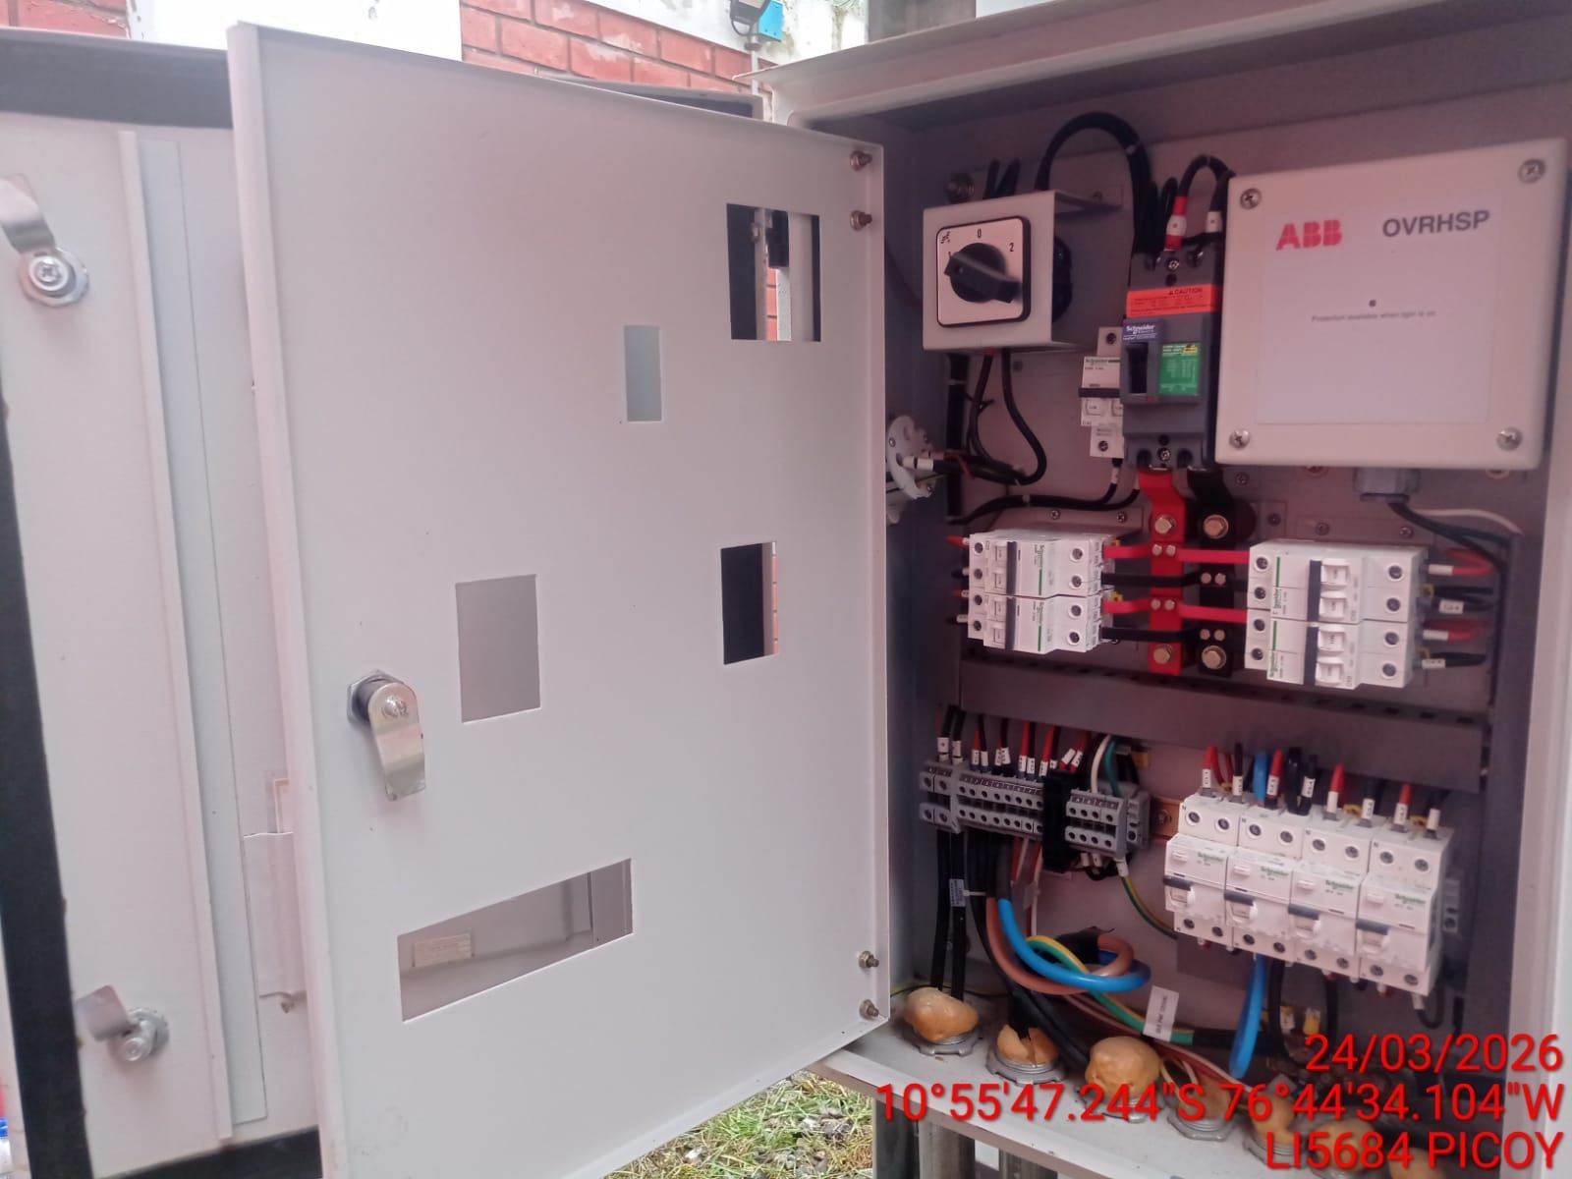 |  | 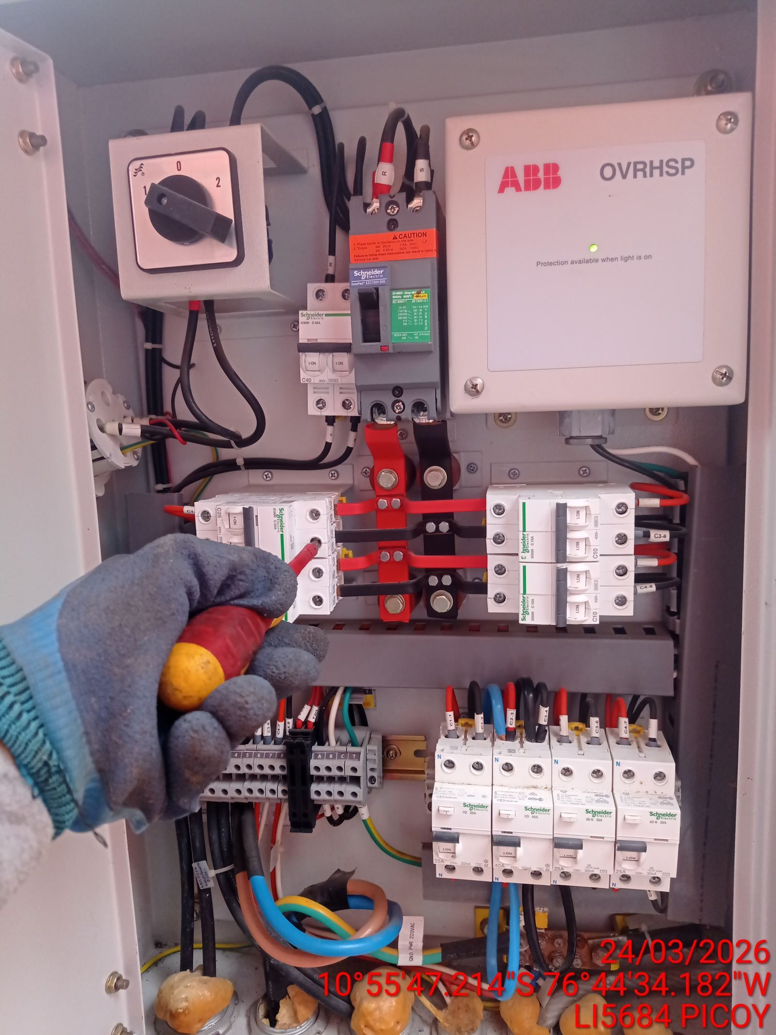 |  | 